功能详细说明（批货资讯）
详细功能设计 |  |  | 设计说明书 | 创建日期 | 2022-02-10 | 创建者 | 李可可
项目 |  | AKCOME-MES |  | 修改日期 | 2022-02-10 | 修改者 | 李可可
模块 |  | 作业管理 |  | Ver. | 1.0
功能 |  | 操作平台 | 0
功能说明： |  |  |  |  |  |  |  | 1. 画面概况

【目录】 |  |  |  |  |  |  |  |  | normal menu 按任意功能键跳转到该功能对应页面
 | 批货资讯

 | 1.画面概况 |  |  |  |  |  |  | 2.画面项目概述
 | 2.画面项目概述
 | 3.画面处理概述
 | 3.1处理流程 |  |  |  |  |  |  | 3.画面处理概述
 | 3.2处理说明 |  |  |  |  |  |  |  | 3.1 处理流程
[画面概况] |  |  |  |  |  |  |  |  | 3.2 处理说明

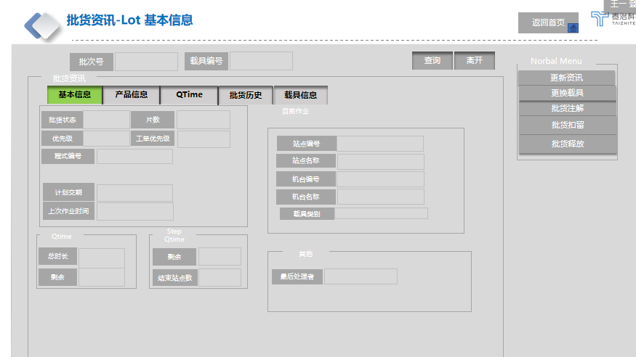
 |  |  |  |  |  |  |  |  | 初始页面
 |  |  |  |  |  |  |  |  | 批次号/载具编号 若从
 |  |  |  |  |  |  |  |  | 批货资讯/机台资讯：选中lot信息 点进来，自动带入批次号和载具编号，及相关信息
 |  |  |  |  |  |  |  |  | 首页点进来为空值需要手动输入

 |  |  |  |  |  |  |  |  | 来源：
 |  |  |  |  |  |  |  |  | 批次基本信息：批次管理

 |  |  |  |  |  |  |  |  | 工单优先级：工单管理
 |  |  |  |  |  |  |  |  | （没有加一个字段）

 |  |  |  |  |  |  |  |  | 计划交期：工单管理中工单交期

 |  |  |  |  |  |  |  |  | 机台编号：check in 机台号

 |  |  |  |  |  |  |  |  | 载具类别:载具管理

 |  |  |  |  |  |  |  |  | 最后处理者:上一次对批货做动作的人

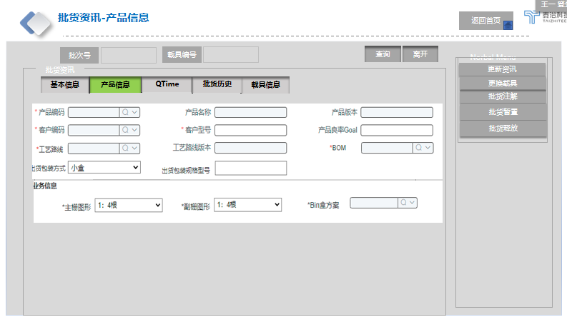

 |  |  |  |  |  |  |  |  | 批货资讯：产品信息

 |  |  |  |  |  |  |  |  | 来源：
 |  |  |  |  |  |  |  |  | 万里晖现有产品信息逻辑直接用

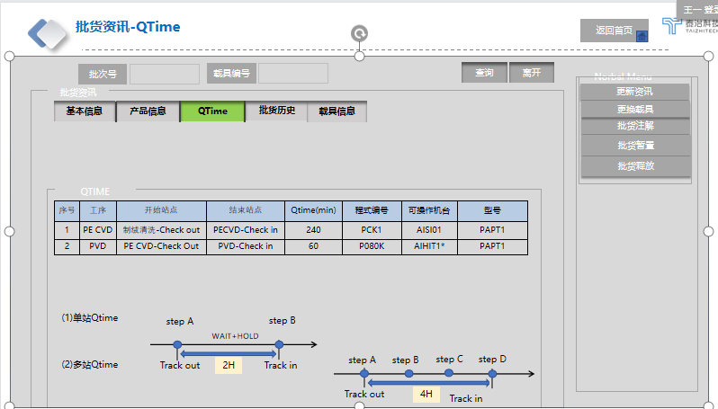

 |  |  |  |  |  |  |  |  | QTIME

 |  |  |  |  |  |  |  |  | 来源：
 |  |  |  |  |  |  |  |  | QTIME:产品 QTIME 设定

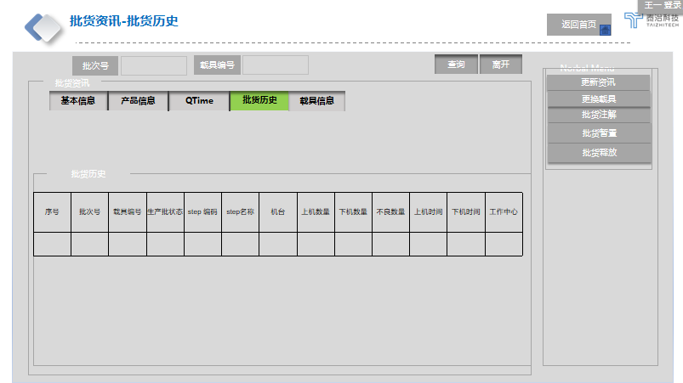

 |  |  |  |  |  |  |  |  | 批货历史：

 |  |  |  |  |  |  |  |  | 来源：

 |  |  |  |  |  |  |  |  | 批货历史：参考生产历程查询（康佳报表）

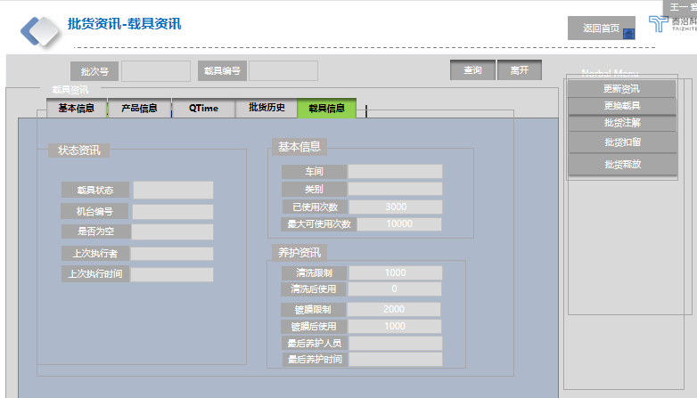

 |  |  |  |  |  |  |  |  | 载具信息

 |  |  |  |  |  |  |  |  | 来源：
 |  |  |  |  |  |  |  |  | 载具信息：载具基本类别/信息
 |  |  |  |  |  |  |  |  | 加字段：镀膜 相关信息

批货注解
详细功能设计 |  |  | 设计说明书 | 创建日期 | 2022-02-10 | 创建者 | 李可可
项目 |  | AKCOME-MES |  | 修改日期 | 2022-02-10 | 修改者 | 李可可
模块 |  | 作业管理 |  | Ver. | 1.0
功能 |  | 操作平台 | 0
功能说明：
 |  |  |  |  |  |  |  | 1. 画面概况
【目录】
 | 批货注解

 | 1.画面概况
 | 2.画面项目概述 |  |  |  |  |  |  | 2.画面项目概述
 | 3.画面处理概述
 | 3.1处理流程
 | 3.2处理说明

 |  |  |  |  |  |  |  | 3.画面处理概述
 |  |  |  |  |  |  |  |  | 3.1 处理流程
【画面概况】 |  |  |  |  |  |  |  |  | 3.2 处理说明

 |  |  |  |  |  |  |  |  | 批货注解：

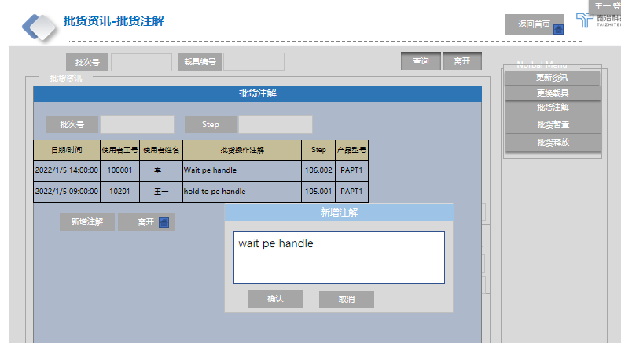

 |  |  |  |  |  |  |  |  | 批次号：默认带出 可输入
 |  |  |  |  |  |  |  |  | step：默认带出 可输入

 |  |  |  |  |  |  |  |  | 按钮：
 |  |  |  |  |  |  |  |  | 新增注解：点击跳出弹框 新增注解 按确认，回批货注解页面同时刷新批货注解页面
 |  |  |  |  |  |  |  |  | 离开：返回到批货资讯

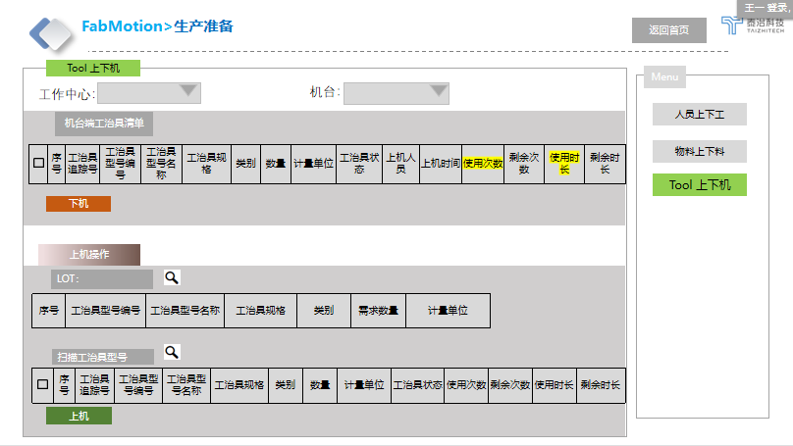

 |  |  |  |  |  |  |  |  | [工治具上下机]

 |  |  |  |  |  |  |  |  | 工作中心：实现下拉查询功能（默认此区域全部机台）
 |  |  |  |  |  |  |  |  | 机台：实现下拉功能可选单机台（蘑菇搜寻下拉）

 |  |  |  |  |  |  |  |  | 机台端工治具清单：在机台上的工治具信息自动带出
 |  |  |  |  |  |  |  |  | 下机：点下机功能键

 |  |  |  |  |  |  |  |  | LOT:扫描cassette 或工单 带出产品需求信息

 |  |  |  |  |  |  |  |  | 扫描工治具型号
 |  |  |  |  |  |  |  |  | 若Lot栏有扫描需求则扫工治具型号需匹配才展示在下方扫描物料型号栏，不匹配则跳错窗口
 |  |  |  |  |  |  |  |  | 若Lot栏未扫描需求则不卡，均可上机（提前上机）
 |  |  |  |  |  |  |  |  | 校验：工治具状态 为正常才可上机

 |  |  |  |  |  |  |  |  | 来源：
 |  |  |  |  |  |  |  |  | 工作中心：工厂建模
 |  |  |  |  |  |  |  |  | 机台：设备组
 |  |  |  |  |  |  |  |  | 工治具追踪号/工治具型号编号/工治具型号名称/工治具规格/类别/数量/计量单位/工治具状态/生产日期/过期日期：工治具建模
 |  |  |  |  |  |  |  |  | 上机人员： | 点选上机人员姓名
 |  |  |  |  |  |  |  |  | 上机时间： | 点选上料时间
 |  |  |  |  |  |  |  |  | 使用次数：以Track in 为结点计算次数
 |  |  |  |  |  |  |  |  | 剩余次数：以工治具建模设定参数减去使用次数为剩余次数
 |  |  |  |  |  |  |  |  | 使用时长：以工治具建模设定时间开始为开始
 |  |  |  |  |  |  |  |  | 剩余时长：以工治具建档设定最大时间，倒计时

批货扣留
详细功能设计 |  |  | 设计说明书 | 创建日期 | 2022-02-10 | 创建者 | 李可可
项目 |  | AKCOME-MES |  | 修改日期 | 2022-02-10 | 修改者 | 李可可
模块 |  | 作业管理 |  | Ver. | 1.0
功能 |  | 操作平台 | 0
功能说明：
 |  |  |  |  |  |  |  | 1. 画面概况
【目录】
 | 生产扣留

 | 1.画面概况
 | 2.画面项目概述 |  |  |  |  |  |  | 2.画面项目概述
 | 3.画面处理概述
 | 3.1处理流程
 | 3.2处理说明

 |  |  |  |  |  |  |  | 3.画面处理概述
 |  |  |  |  |  |  |  |  | 3.1 处理流程
【画面概况】 |  |  |  |  |  |  |  |  | 3.2 处理说明
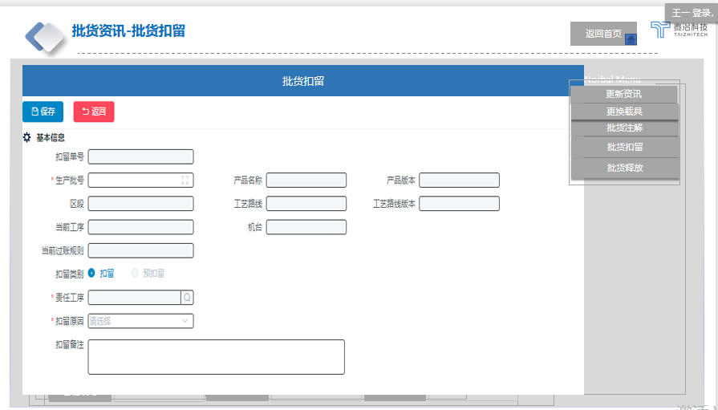

 |  |  |  |  |  |  |  |  | 批货扣留：现有逻辑复用康佳

 |  |  |  |  |  |  |  |  | 扣留单号：底层带出保留，现页面不展示此框

 |  |  |  |  |  |  |  |  | [工治具上下机]

 |  |  |  |  |  |  |  |  | 工作中心：实现下拉查询功能（默认此区域全部机台）
 |  |  |  |  |  |  |  |  | 机台：实现下拉功能可选单机台（蘑菇搜寻下拉）

 |  |  |  |  |  |  |  |  | 机台端工治具清单：在机台上的工治具信息自动带出
 |  |  |  |  |  |  |  |  | 下机：点下机功能键

 |  |  |  |  |  |  |  |  | LOT:扫描cassette 或工单 带出产品需求信息

 |  |  |  |  |  |  |  |  | 扫描工治具型号
 |  |  |  |  |  |  |  |  | 若Lot栏有扫描需求则扫工治具型号需匹配才展示在下方扫描物料型号栏，不匹配则跳错窗口
 |  |  |  |  |  |  |  |  | 若Lot栏未扫描需求则不卡，均可上机（提前上机）
 |  |  |  |  |  |  |  |  | 校验：工治具状态 为正常才可上机

 |  |  |  |  |  |  |  |  | 来源：
 |  |  |  |  |  |  |  |  | 工作中心：工厂建模
 |  |  |  |  |  |  |  |  | 机台：设备组
 |  |  |  |  |  |  |  |  | 工治具追踪号/工治具型号编号/工治具型号名称/工治具规格/类别/数量/计量单位/工治具状态/生产日期/过期日期：工治具建模
 |  |  |  |  |  |  |  |  | 上机人员： | 点选上机人员姓名
 |  |  |  |  |  |  |  |  | 上机时间： | 点选上料时间
 |  |  |  |  |  |  |  |  | 使用次数：以Track in 为结点计算次数
 |  |  |  |  |  |  |  |  | 剩余次数：以工治具建模设定参数减去使用次数为剩余次数
 |  |  |  |  |  |  |  |  | 使用时长：以工治具建模设定时间开始为开始
 |  |  |  |  |  |  |  |  | 剩余时长：以工治具建档设定最大时间，倒计时

批货释放
详细功能设计 |  |  | 设计说明书 | 创建日期 | 2022-02-10 | 创建者 | 李可可
项目 |  | AKCOME-MES |  | 修改日期 | 2022-02-10 | 修改者 | 李可可
模块 |  | 作业管理 |  | Ver. | 1.0
功能 |  | 操作平台 | 0
功能说明：
 |  |  |  |  |  |  |  | 1. 画面概况
【目录】
 | 批货释放

 | 1.画面概况
 | 2.画面项目概述 |  |  |  |  |  |  | 2.画面项目概述
 | 3.画面处理概述
 | 3.1处理流程
 | 3.2处理说明

 |  |  |  |  |  |  |  | 3.画面处理概述
 |  |  |  |  |  |  |  |  | 3.1 处理流程
【画面概况】 |  |  |  |  |  |  |  |  | 3.2 处理说明

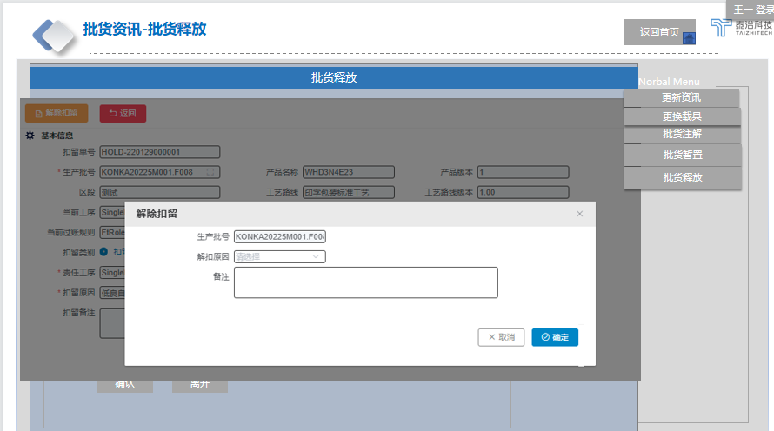
 |  |  |  |  |  |  |  |  | 批货释放：现有逻辑复用康佳

 |  |  |  |  |  |  |  |  | 扣留单号：底层带出保留，现页面不展示此框

